Table 14
p
p
p
Table S9. The detailed information of the added 92 CNS+ chemicals for external validation set PubChem CID Name Canoncial SMILES Class
CID100005538 Retinoic acid O=C(CC(c1c(=O)nc2n(c1O)cccc2)c1ccc2c(c1)nccn 2)NCCc1ccc(c(c1)O)O CID100002474 Bupivacaine NCC1(N)[C@@H](C1S(=O)(=O)c1ccc(cc1)Cl)c1c cccc1 CID100000888 Magnesium O=C1Oc2ccc3c(c2[C@@H](C1)c1ccccc1)O/C(=C/ c1cccnc1)/C3=O
CID100004485 Nifedipine OC1CC(C1)[C@@H](c1cccs1)NC(=O)c1ccncc1F p CID100023703 Ogen OC(=O)[C@@H]1CC[C@H](O1)c1cc(F)cc(c1)F p
p
CID100028486 Lithium N[C@H]1CCCC[C@@H]1N[C@H]1CCCC[C@@ H]1OCc1ccccc1
CID100027993 Conjugated estrogens |  | N[C@H]1CCCC[C@@H]1NC[C@@H]1CCCO1 p
p
p
p
CID100004054 Memantine O=C1CCc2c(N1)cc(cc2)OCC(=O)N1CCCC[C@H] 1c1cccnc1 CID100004510 Nitroglycerin O[C@H]1CCN(C1)c1ncnc(c1)C1CC(C1)NC(=O)C c1cccs1 CID100004095 Methadone OC[C@H](c1nn2c(c1)CN(CC2)Cc1ccc(cc1)Oc1cc ccc1)O
CID111597697 Lisdexamfetamine dimesylate |  |  |  | N/C(=N/[C@H]1CCOc2c1cccc2)/NCCc1cccc(c1)C l p
p
p
CID100004449 Nefazodone CC(=C)COc1ccccc1[C@@H]1CC(=O)Oc2c1c1O/ C(=C/c3cccnc3)/C(=O)c1cc2 CID100054840 Atomoxetine COC(=O)c1ccc(cc1)NC(=O)[C@@H](N(S(=O)(= O)C)c1ccc(c(c1)OC)OC)C
CID100003388 Fluphenazine decanoate |  |  | O=c1cccc2n1C[C@@H]1CN(C[C@@H]2C1)C(= O)C(Oc1ccc(cc1)[C@@H]1CC1(Cl)Cl)(C)C p
p
CID100004747 Propericiazine O=C([C@@H]1CN(C(=O)C1)c1ccccc1F)N[C@H] (c1nc2c(n1C)cccc2)C(C)C CID100001993 DUPVFGOHSA CC(C[C@H]1CC(=O)Oc2c1c1O/C(=C/c3cccnc3)/ p
 |  |  | C(=O)c1cc2)C CC(CNC(=O)[C@@H](N(C(=O)CCCN(S(=O)(=O
CID100125889 | Pregabalin |  | )C)c1ccc2c(c1)OCCO2)Cc1cccc(c1)Cl)Cc1ccccc1) |  | p
 |  |  | C
 |  |  | CC(CNC(=O)[C@@H](N(C(=O)CN(S(=O)(=O)c1
CID100114709 | Eslicarbazepine |  | ccccc1)c1cccc(c1)N(=O)=O)Cc1ccccc1Cl)Cc1cccc |  | p
 |  |  | c1)C
p
p
p
CID100002809 Clorazepate CC(Oc1ccc(cc1)CCCNC(=O)[C@@H](SCc1ccccc 1)C)C CID100003939 Lithium hydroxide FC(Oc1ccccc1C(=O)N[C@H](c1nncn1C1CCCC1) C)F CID100004174 Metyrapone C[C@H](N1CCCC1)C1CCN(CC1)C(=O)Cn1ccc(= O)cc1
CID116132344 Corticorelin C[C@H](NC(=O)c1ccc(cc1)C(=O)O)CC#C p CID106918313 Vilazodone CNC(=O)[C@H](CN(Cc1ccc(s1)C(=O)NN)C)C p
p
p
p
p
p
CID100000191 Adenosine COc1ccc(cc1C(=O)N)S(=O)(=O)NCC(c1cc2c(o1)c ccc2)(O)C CID100082148 Agomelatine COc1cccc(c1)[C@@H](c1nccn1C)NS(=O)(=O)CC 12CCC(C2(C)C)CC1=O CID100023925 Fe(III) O=C(c1scc2c1OCCO2)N[C@H]1CC(C)(C)Oc2c1c ccc2 CID100003156 Doxapram COc1cc(CCC(=O)N[C@H](C2CC(C2)O)C2CCNC C2)ccc1C CID100051263 Alfentanil O=C(CN(S(=O)(=O)C)c1cccc(c1C)N(=O)=O)Nc1c cc2c(c1)OCO2

Table 15
p
p
p
p
p
p
p
p
p
p
p
p
p
CID100003405 Folate O=C(Cc1cc(C)ccc1C)NC(c1cccnc1)C(C)C p
CID100197281 Gadobenate dimeglumine | S=C1N[C@@H]([C@@H](N1CCN1CCOCC1)c1c c(n(c1C)c1cccc(c1)C(F)(F)F)C)c1ccccn1 p
CID116129617 Cosyntropin C#CC[C@@H](NS(=O)(=O)c1cc(C)c(c(c1)N(=O) =O)C)C CID100004411 Nadolol O=C1C[C@@H](c2ccc3c(c2)cccn3)c2c(O1)c(C(= O)C)c(c1c2oc(=O)cc1C)O CID100002284 Baclofen COc1c(ccc(c1OC)OC)[C@@H]1CC(=O)Oc2c1c(= O)oc(c2)C CID100002159 Amisulpride CC(Cn1c(=O)c(cc2c1cccc2)[C@@H]1CC(=O)Oc2 c1c(=O)oc(c2)C)C CID100003404 Fluvoxamine O=C1Oc2cc(C)n(c(=O)c2[C@@H](C1)c1coc2c(c1 =O)cc(cc2)Cl)CCc1ccc(cc1)O CID100005195 Deprenyl Cc1ccc2c(c1)OC(C[C@@H]2NC(=O)c1ccc(c(c1)C )N(=O)=O)(C)C CID100129228 Rufinamide CNC(=O)[C@@H](N(C(=O)CN(S(=O)(=O)c1cccc c1)c1ccc(cc1)C)Cc1ccc(c(c1)Cl)Cl)C CID100001986 Acetazolamide NCC1(CN)[C@@H](C1S(=O)(=O)c1ccc(cc1)C)c1 ccccc1 CID100006476 Methsuximide Cc1ccc(cc1)S(=O)(=O)[C@@H]1[C@@H]([C@H ]1c1ccc2c(c1)OCO2)C(=O)O CID100002170 Amoxapine OC(=O)[C@@H]1[C@H]([C@@H]1S(=O)(=O)c1 ccc(cc1)C)c1ccccc1 CID100005358 Sumatriptan O=C([C@@H](Sc1ccc(cc1)C)C)Nc1ccccc1C(=O)c 1ccccc1 CID100005454 Thiothixene Cc1ccc(cc1)S[C@H](C(=O)N[C@H]1CC(C)(C)Oc 2c1cc(C)cc2)C CID100005576 Trimethadione Cc1ccc(cc1)S[C@H](C(=O)NCc1onc(n1)c1ccc(cc1 )Cl)C
CID109966051 Vortioxetine OCCC(CN[C@H](c1ccccc1C)C1CC1)C p CID109924495 Perampanel OCCN(C(=O)NCCc1cn2c(n1)c(C)ccc2)C p
p
p
p
p
CID100065856 Reboxetine O=C(N1CCC[C@H]1c1n[nH]c(n1)C)c1ccn(c1)C( C)(C)C CID100002477 Buspirone O=C([C@H]1CC(=O)N(C1)c1cccc(c1)F)NCCSc1[ nH]nc(n1)C CID100003331 Felbamate C[C@H]1CCCN(C1)c1ccc(cc1)[C@@H](NC(=O) CCSc1ccccc1)C
p
p
p
p
p
CID100115237 Paliperidone C[C@@H]1SC2=N[C@@H]([C@@H](N2C1)c1c c(n(c1C)C1CC1)C)c1ccccn1 CID100060853 Ziprasidone CC[C@H](N(S(=O)(=O)C)c1cc(C)cc(c1)C)C(=O) Nc1ccc(cc1)Cl CID100005514 Topiramate CC[C@@H](c1ccc(cc1C)C)NC(=O)[C@@H](Sc1 ccc(cc1)C)C CID100060795 Aripiprazole CC[C@@H](c1ccc(c(c1)C)C)NC(=O)[C@@H](N( S(=O)(=O)C)c1cc(C)ccc1C)CC CID100034312 Oxcarbazepine CC[C@@H]([C@@H]1CC(C1)O)NC(=O)CCC(F) (F)F CID100055480 Milnacipran CCOc1ccccc1NC(=O)[C@@H](N(S(=O)(=O)C)c1 ccc(cc1)CC)C

Table 16
p
p
p
CID104479097 Hydroxocobalamin CC[C@H]1CCN(C1)CC(=O)Nc1ccc(c(c1)N)Cl p
CID100123606 Almotriptan CC[C@H]1CSC2=N[C@@H]([C@@H](N12)c1cc (OC)c(c(c1)N(=O)=O)O)c1ccccn1 CID100121892 Retigabine CC[C@H]1CSC2=N[C@@H]([C@@H](N12)c1cc c(cc1)F)c1ccccn1 CID100315411 18F-FDG CCCCNC(=O)[C@@H](N(C(=O)CCCOc1ccccc1) Cc1ccc(cc1)F)CC
CID100056338 Fosphenytoin CCCn1cnnc1[C@@H](NC(=O)Cn1cnnn1)C p
p
p
CID100031264 Paraldehyde CCCOc1ccc(cc1)C(=O)N[C@H]1CC(C)(C)Oc2c1c c(OC)cc2 CID100011125 Lithium carbonate CCN1CCC[C@H]1CNC(=O)C[C@@H]1NC(=O) N(C1=O)CCc1ccccc1
CID100179344 Eslicarbazepine acetate | CCNC(=O)c1ccc(c(c1)S(=O)(=O)N(Cc1ccccc1F)C )OC p
p
p
p
p
p
p
p
p
p
p
p
CID100002771 Citalopram CCOC(=O)C1(C#N)C([C@@H]1S(=O)(=O)C)c1c cc(cc1)OC CID100004691 Paroxetine CCOC(=O)C1(C(=O)OCC)[C@@H]([C@@H]1S( =O)(=O)c1ccc(cc1)Cl)c1ccc(cc1)OC CID100003269 Estriol CCOC(=O)C1(C#N)C([C@@H]1S(=O)(=O)CC)c1 ccc(cc1)OC CID100000085 Carnitine CCOC(=O)C1(N)C[C@@H]1S(=O)(=O)c1ccc(cc1 )Cl CID100005002 Quetiapine CCOC(=O)Cc1[nH][nH]c(=O)c1[C@H](c1ccc2c(c 1)n(C)c(=O)n2C)CC(=O)N CID100005466 Tiagabine CCOC(=O)Cc1[nH][nH]c(=O)c1[C@H](c1ccc(cc1 )OCc1ccccn1)CC(=O)N CID100004060 Mephenytoin CCOc1cc(CNC(=O)/C(=C/c2ccco2)/c2ccccc2)ccc1 OCC CID100156326 Asenapine CCOc1ccccc1N(S(=O)(=O)C)CCCC(=O)N([C@H] (C(=O)NC)C)Cc1ccc(cc1)OC CID100003155 Dothiepin CCOCC1(N)[C@@H]([C@@H]1S(=O)(=O)C)c1c cc(cc1)OC CID100003292 Ethotoin N#CC1(C(=O)O)C([C@@H]1S(=O)(=O)CC)c1ccc (cc1)OC
CID100005665 Vigabatrin OCC1(CO)C(C1S(=O)(=O)CC)c1ccc2c(c1)OCO2 p
p
p
p
p
p
p
CID100013314 Lormetazepam COCC1(C#N)[C@@H]([C@@H]1S(=O)(=O)CC)c 1cccc(c1)Cl CID100039524 Stiripentol COc1ccccc1c1ccc(cc1)C(=O)N[C@H](c1ccnn1C) CC CID100061475 Sodium thiosulfate OC(=O)CC1(CCCCC1)NC(=O)[C@H](c1cccc(c1) F)N(C)C CID100003759 Isocarboxazid CN(c1ccccc1)CCNC(=O)c1ccc(cc1)[C@@H]1SC C(=O)N1Cc1ccccc1 CID100219078 Lacosamide COC(=O)c1cc(ccc1Cl)S(=O)(=O)NCCN(c1ccccc1) C CID100005656 Venlafaxine COc1nnc(s1)CN1CCn2c(C1)cc(n2)[C@H](c1ccnn 1C)O CID100060834 Duloxetine O=C([C@@H]1CCc2c(O1)cccc2)N1CCC2(CC1)N (C)C(=O)N(C2=O)C

Table 17
p
p
p
p
p
CID100059708 Levetiracetam CSc1ncc(cn1)C(=O)N[C@H]1CCN(C1)C p
CID100003675 Phenelzine COc1ccc(cc1)[C@@H]1C(C1(C#N)C#N)S(=O)(= O)c1ccccc1 CID100002818 Clozapine N#CC1(N)C([C@@H]1S(=O)(=O)C)c1ccc(cc1)O C CID100004639 Oxymorphone N#CC1(N)[C@@H](C1S(=O)(=O)c1ccc(cc1)Cl)c1 ccc(cc1)OC CID100004906 Prilocaine COc1ccc(cc1)[C@@H]1[C@@H](C1(N)C(=O)O) S(=O)(=O)c1ccc(cc1)Cl CID100002949 Danazol NCC1(CO)[C@@H](C1S(=O)(=O)C)c1ccc(cc1)O C
CID100004042 Medroxyprogestero ne acetate | OCC1(N)[C@@H]([C@@H]1S(=O)(=O)c1ccccc1 )c1ccc(cc1)OC p
p
p
p
p
CID100213046 Lurasidone OCCCNC(=O)[C@@H](N(C(=O)COc1ccc(cc1)S( =O)(=O)N1CCOCC1)Cc1ccc(cc1)OC)Cc1ccccc1 CID100003114 Disopyramide COCC1(C(=O)O)[C@@H]([C@@H]1S(=O)(=O)C )c1ccc(cc1)OC CID100000923 Sodium COCC1(C(=S)N)[C@@H]([C@@H]1S(=O)(=O)C )c1ccccc1 CID100004917 Prochlorperazine COCCn1cc(c2c1cccc2)CCC(=O)N1CCCC2=C[C@ @H]3C[C@H]([C@H]12)CN1CCCC[C@@H]31
CID100005203 Sertraline NCC1(CO)C(C1S(=O)(=O)C)c1ccc2c(c1)OCO2 p
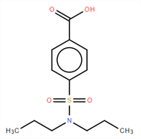
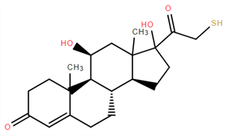
Table S10. The outlier structures when Z = 0.01 Structure Name TRUE Predict
methantheline n p
probenecid n p
tixocortol p n
omeprazole p n

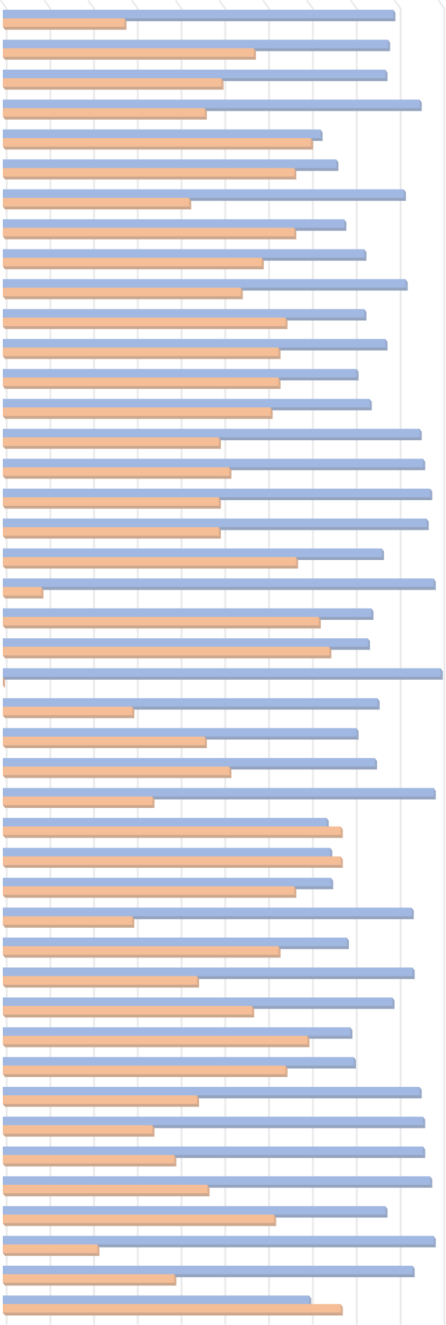
Figure Legends
Figure S1. Performance evaluation of sensitivity, specificity on the test set of each single model.
Figure S2. The confusion matrix of the consensus model in the defined applicability domain for the external validation set.
Figure S3. The variation of AUC and G-means values with different k neighbors parameter for SMOTE and SMOTE + ENN algorithms on the test set.
MACCS + AdaBoost + no re-sampling MACCS + AdaBoost + SMOTE MACCS + AdaBoost + SMOTE+ENN MACCS + KNN + no re-sampling MACCS + KNN + SMOTE MACCS + KNN + SMOTE+ENN MACCS + LR + no re-sampling MACCS + LR + SMOTE MACCS + LR + SMOTE+ENN MACCS + MLP + no re-sampling MACCS + MLP + no re-sampling + Class weight MACCS + MLP + SMOTE MACCS + MLP + SMOTE + ENN MACCS + MLP + SMOTE + ENN + Class weight MACCS + RF + no re-sampling MACCS + RF + SMOTE MACCS + RF + SMOTE+ENN MACCS + SVM + no re-sampling MACCS + SVM + no re-sampling + Class weight MACCS + SVM + SMOTE MACCS + SVM + SMOTE + Class weight MACCS + SVM + SMOTE + ENN + Class weight MACCS + SVM + SMOTE+ENN MD + AdaBoost + no re-sampling MD + AdaBoost + SMOTE MD + AdaBoost + SMOTE + ENN MD + KNN + no re-sampling MD + KNN + SMOTE MD + KNN + SMOTE + ENN MD + LR + no re-sampling MD + LR + SMOTE MD + LR + SMOTE + ENN MD + MLP + no re-sampling MD + MLP + SMOTE MD + MLP + SMOTE + Class weight MD + MLP + SMOTE + ENN MD + RF + no re-sampling MD + RF + SMOTE MD + RF + SMOTE+ENN MD + SVM + no re-sampling MD + SVM + no re-sampling + Class weight MD + SVM + SMOTE MD + SVM + SMOTE + Class weight MD + SVM + SMOTE + ENN

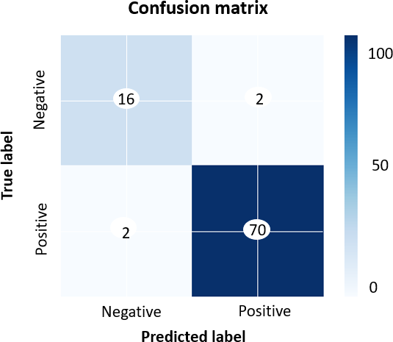
Figure S2

AUC values in different k parameters 0.9350 0.9300 0.9250 0.9200 0.9150 0.9100 0.9050 0.9000 0.8950 0.8900 0.8850 1 2 3 4 5 6 7 8 9 10 MACCS + SMOTE MACCS + SMOTE + ENN MD + SMOTE MD + SMOTE +ENN
G-means values in different k parameters 0.90 0.88 0.86 0.84 0.82 0.80 0.78 0.76 0.74 1 2 3 4 5 6 7 8 9 10 MACCS + SMOTE MACCS + SMOTE + ENN MD + SMOTE MD + SMOTE +ENN
Figure S3

